상품제안서
줌 LED 캠핑랜턴 | 상품코드: F06064

 |  |  |  |  |  |  | 02-412-0044 | www.easy1.co.kr
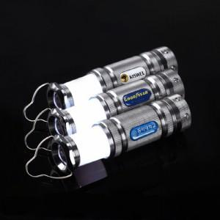

【상세/제작정보】 | 3가지 모드변환가능! 마그네틱 탑재, 고휘도 LED램프

【인쇄/포장옵션】 | 에폭시 / 포장지포장

【공급단가】 | 수량 | 100~ | 300~ | 500~ | 1,000~ | 3,000~
*VAT별도 | 단가 | 9,870원 | 9,710원 | 9,480원 | 9,240원 | 9,080원

【상품 URL】 | https://dev.easy1.co.kr:443/src/goods_detail.php?gdno=6064

